Fiche Établissement
OUTIL RSE TOURISME DURABLE MAROC Fiche d'Identification de l'Établissement
Mission diagnostic extra-financier | Réf. GRI / ISO 26000 / SNDD Maroc 2030

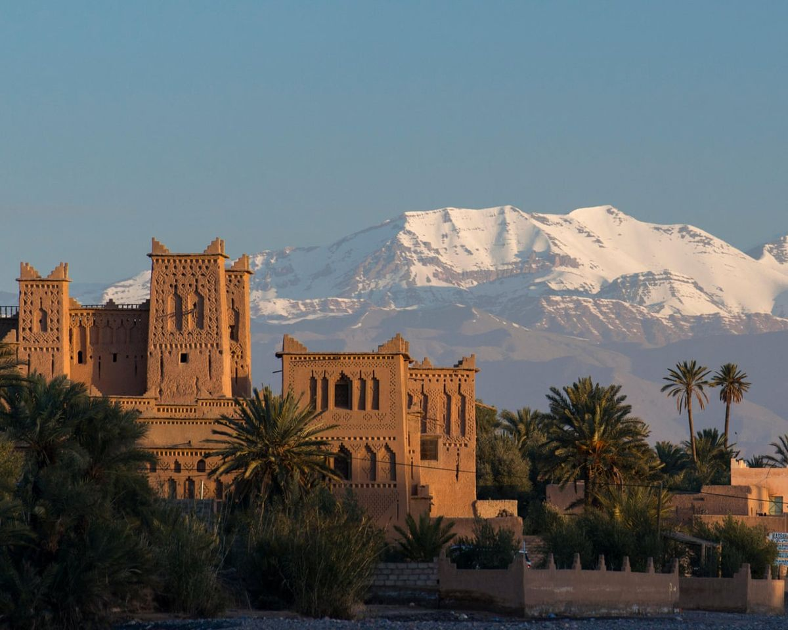
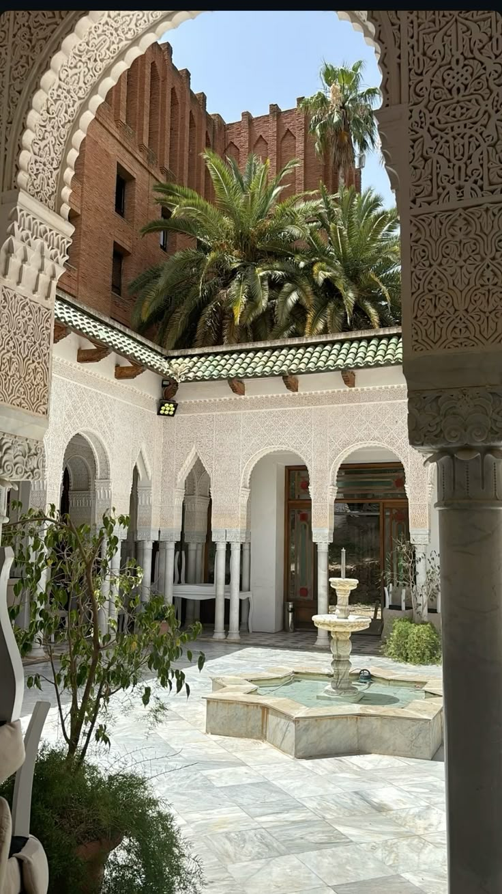

IDENTITÉ DE L'ÉTABLISSEMENT
Nom de l'établissement | RIAD DE LA SOUTENANCE | Capacité | 10 chambres – 18 personnes max.
Adresse / Médina | Derb Sidi Bouloukat 28, Médina, Marrakech | Employés ETP | 5 ETP (3 CDI, 2 CDD saisonniers)
Classement | 4 clés Riad | Année d'ouverture | 2021
Statut juridique | SARL – Capital 10 000 MAD | Investisseur | MRE
N° RC / IF | RC 54321 Marrakech / IF 4456789 | Exercice de référence | 2025 (01/01/2025 – 31/12/2025)
Responsable RSE | M. X – Directeur Général | Expert-Comptable au Maroc | Cabinet Conseil Maroc

CADRE DE LA MISSION
Type de mission | Diagnostic extra-financier RSE / Mission de conseil
Méthodologie | Revue documentaire • Entretiens • Visite site (optionel) • Analyse
Documents collectés | Factures 12 mois • Bulletins paie • CNSS • DGI • Documents transmis par le cabinet local
Périmètre | 15 indicateurs • 3 piliers (ENV / SOC / GOV) • Exercice 2025
⚠ Avertissement | Ce document est un outil de conseil. Il ne constitue pas une certification RSE.

